【半年・３か月払用】請求書作成方法
画像は通常分の利用給付費になっていますが、預かり保育分も同様に作成願います。
請求書の作成方法（半年・３か月請求の施設用）

※最初に「請求書（毎月払用）」ページから請求先情報を入力してください。
※精算払になりますので、請求月の翌月に作成・御提出いただきます。（前金払はできません。）
１ 提供証明書を作成後、「内訳●月」ページでその月の利用人数及び料金を入力します。
入力が終わったら、一度、「上書き保存」をします。
※預かり保育の無償化上限額は、日額450円×提供日数です。（月額設定の場合11,300円）
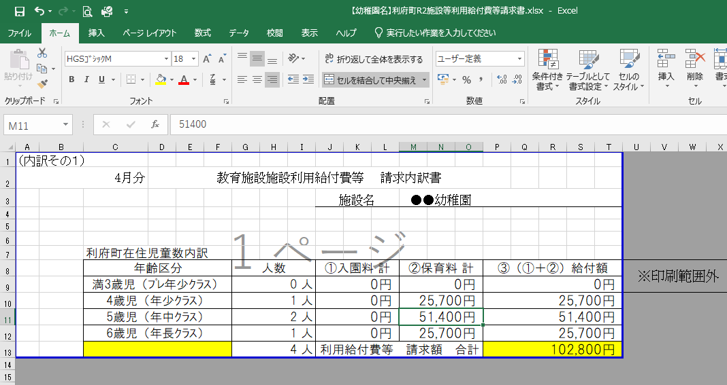
②上書き保存

①入力

２ 「内訳●月」の内容が、「内訳」ページに反映されます。
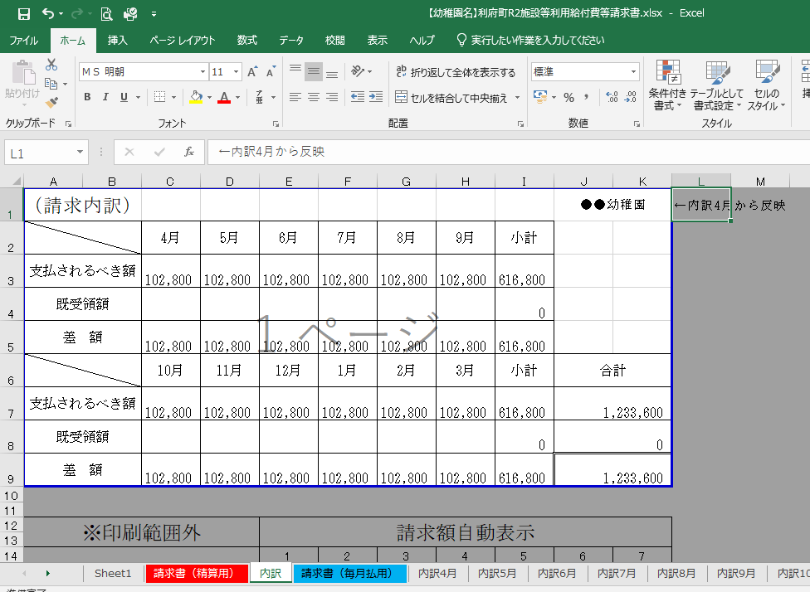

３ 自動計算により、内訳の合計が請求書の金額として反映されてしまうため、
金額のズレにご注意ください。
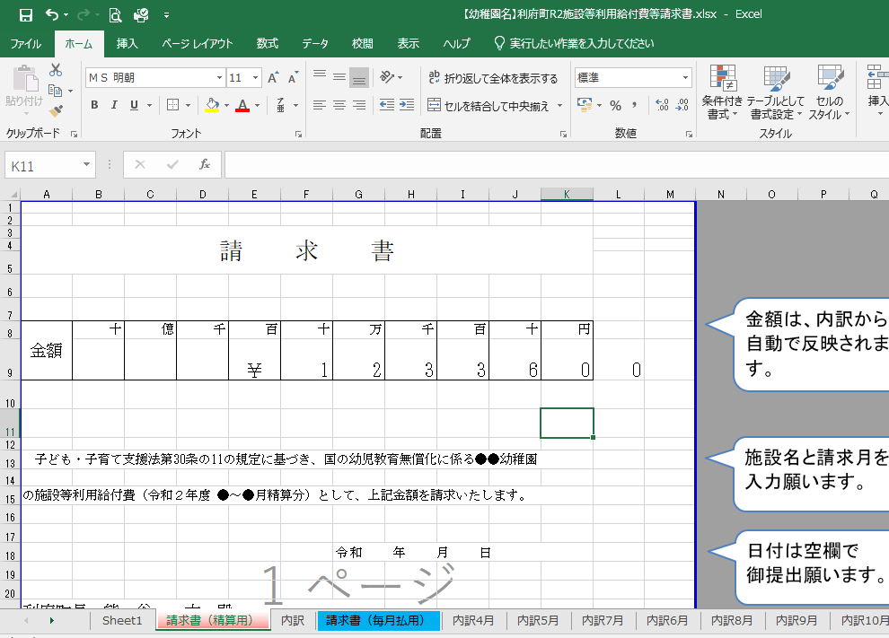

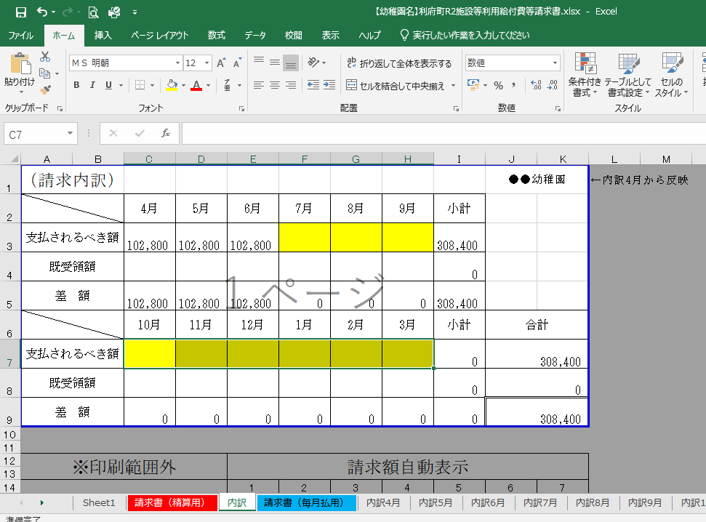
４ 請求月以外の金額（支払されるべき額）を削除（キーボード右上「delete」等）してください。
【例】４～６月分の請求の場合は、黄色部分を削除します

合計金額が変わります

５ 「請求書（精算用）」ページに請求月分の金額（支払されるべき額）が反映されます。

６ 「請求書（精算用）」、「内訳」、「内訳●月（請求月分）」ページを印刷し、御提出願います。
※押印は、責任者・担当者の氏名（フルネーム）・電話番号を記入いただければ不要です。

次回請求時も、同様の手順で請求書を作成願います。
不明な点がありましたら利府町子ども支援課（直通022-767-2196）にお問い合わせください。
御提出いただく前に、メールでデータをお送りいただければ確認させていただきます。

請求書（毎月払用）
金額は、内訳から自動で反映されます。
※金額のズレにご注意ください。
請 求 書

金額 | 十 | 億 | 千 | 百 | 十 | 万 | 千 | 百 | 十 | 円
 |  |  | ￥ | 0 |  |  |  |  |  |  | 内訳4月 | 内訳4月
 |  |  |  |  |  |  |  |  |  |  |  | 内訳5月
施設名と請求月を
入力願います。
 |  |  |  |  |  |  |  |  |  |  |  | 内訳6月
 |  |  |  |  |  |  |  |  |  |  |  | 内訳7月
子ども・子育て支援法第30条の11の規定に基づき、国の幼児教育無償化に係る●●●幼稚園の施設 |  |  |  |  |  |  |  |  |  |  |  | 内訳8月
 |  |  |  |  |  |  |  |  |  |  |  | 内訳9月
等利用給付費（預かり保育利用料 令和8年度 ●月分）として、上記金額を請求いたします。 |  |  |  |  |  |  |  |  |  |  |  | 内訳10月
 |  |  |  |  |  |  |  |  |  |  |  | 内訳11月
日付は空欄で
御提出願います。
 |  |  |  |  |  |  |  |  |  |  |  | 内訳12月
 |  |  |  |  |  | 令和 年 月 日 |  |  |  |  |  | 内訳1月
 |  |  |  |  |  |  |  |  |  |  |  | 内訳2月
 |  |  |  |  |  |  |  |  |  |  |  | 内訳三月
利府町長 熊 谷 大 殿

こちらから請求先情報を入力してください。
 |  |  |  |  | 住 所 | 宮城県■■市▲▲＊丁目＊番＊号

 |  |  |  |  | 氏 名 | 学校法人 ■■学園

 |  |  |  |  |  | （●●●幼稚園） |  |  |  |  | ←押印不要
 |  |  |  |  |  | 理事長 利府 太郎

 |  |  |  |  | 責任者 |  |  |  |  |  | ←役職・フルネーム
 |  |  |  |  | 電話番号 |  |  |  |  |  | ←責任者直通
 |  |  |  |  | 担当者 |  |  |  |  |  | ←役職・フルネーム
 |  |  |  |  | 電話番号 |  |  |  |  |  | ←担当者直通

 |  |  |  |  | 振込先

 |  |  |  |  | 金融機関名 ： |  | ■■銀行
 |  |  |  |  | 支店名 ： |  | 利府支店
 |  |  |  |  | 口座種別 ： |  | 普通預金
 |  |  |  |  | 口座番号 ： |  | ０１２３４５６
 |  |  |  |  | 口座名義 ： |  | 学校法人 ■■学園 理事長 利府 太郎
 |  |  |  |  | 口座名義(ｶﾅ)： |  | ｶﾞｸ）■■ﾞｶﾞｸｴﾝ ﾘｼﾞﾁﾖｳ ﾘﾌﾀﾛｳ

